Fischgrät-Diagramm
Abfälle in der Bäckerei - Fischgrät-Diagramm

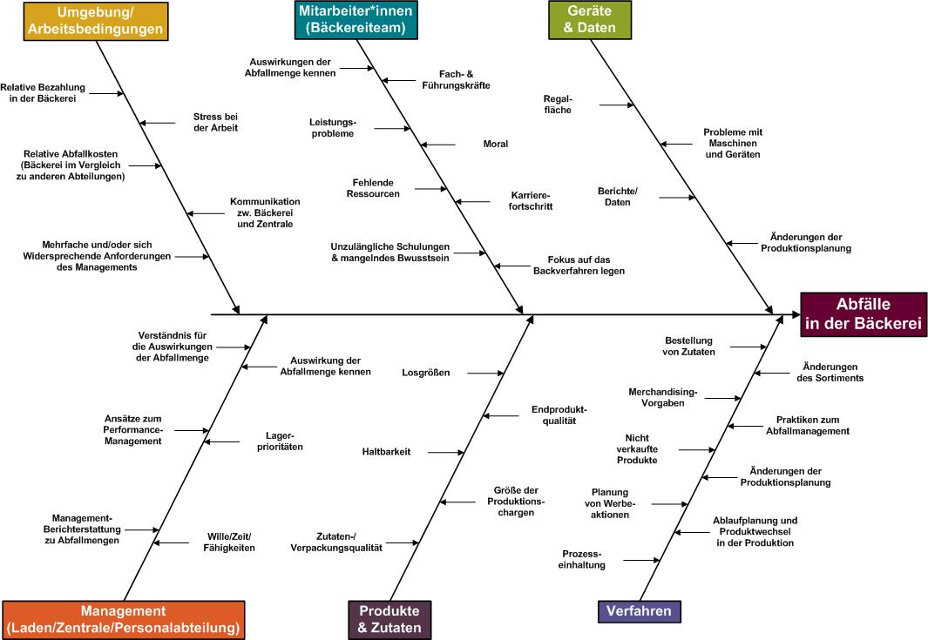

Übersetzung aus dem Englischen vom Institut für Nachhaltige Ernährung im Rahmen des Projektes “Verluste in der Lebensmittelbranche vermeiden: Forschungstransfer in die KMU-Praxis”, gefördert von der Deutschen Bundestiftung Umwelt

